Контрольное задание №6
Шаблон для выполнения контрольного задания №6

1. Скриншот с Dev tools, в котором видно Header (Заголовок) запроса и Status код ответа;
2. Скриншот с Devtools, где видно Payload (Полезная нагрузка) запроса;
3. Скриншот с Devtools, где видно Response (Ответ) сервера; | 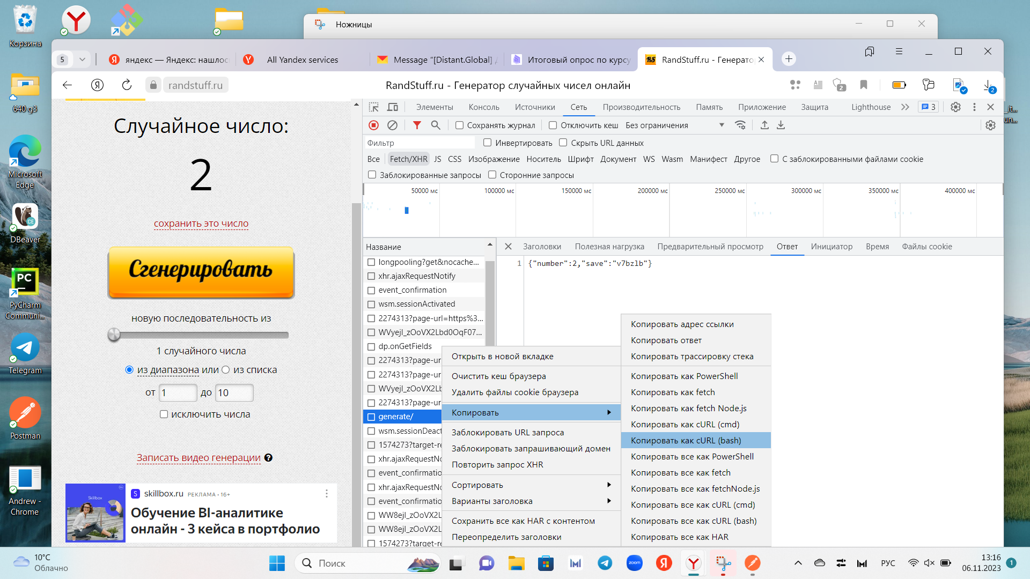
4. Скриншот с Postman, где видно тип запроса, URL запроса, Body запроса, текст ответа, Status код ответа.
Дополнительно:
Обратная операция-преобразуем запрос Postman в наш cURL

Контрольное задание №5
Условие и содержание задания
1. Напишите один тест-кейс, проверяющий возможность покупки билета со скидкой 50%.
Подробнее про условия задания смотрите в контрольном задании № 4. Для выполнения этого задания в качестве примера можно использовать тест-кейсы, написанные при выполнении предыдущих контрольных заданий.
2. Оформите баг-репорт. Представьте, что вы обнаружили ошибку. При указании возраста “11”, стоимость билета рассчитывается как 10000 р., т.е. к ней не применяется скидка.
Для выполнения задания в качестве примера можно использовать баг-репорты, написанные при выполнении контрольного задания №3.
Критерии оценки задания
Задание считается выполненным, если предоставлены тест-кейс и баг-репорт, удовлетворяющие условиям задания.

Шаблон для выполнения контрольного задания №5
Тест-кейс
ID - 001
Описание: | Chrome,версия 115.0.5790(официальная версия)(64 бит)
Объект: | "Форма расчета стоимости скидки при покупке авиабтлета" на сайте https:(сайт для примера)
Название: Тестирование возможности получения скидки 50% в "Форме расчета скидки при покупке авиабилета"
Предусловие: наличие условия прописанного в требованиях:скидка 50% предоставляется при возрасте
пассажира от 3 до 12 лет включительно .Потребитель имеет доступ и вошел на сайт https:(сайт для примера)

Номер пункта |  | Steps/Шаги | Expected result/ Ожидаемый результат | Фактический результат | Статус шага | Статус тест-кейса
1 | Войти в "Форму расчета стоимости скидки при покупке авиабилета" |  | Появляется форма с окнами:"Сколько полных лет пассажиру","Узнать стоимость билета","Стоимость билета" | как ожидали | Успешно | Успешно
2 | В окне" Сколько полных лет пассажиру? "ввести значение-7 |  | Введенное значение зафиксировалось в нужном окне | как ожидали | Успешно
3 | Нажать на кнопку для обновления результатов расчето стоимости билета"Узнать стоимость билета" |  | В окне "Стоимость билета" появилось значение-5000 | как ожидали | Успешно

Примечание:представленный тест-кейс, проверяет одно значение из выбранного класса эквивалентности.Для проверки других значений ,включающих граничные значения класса,необходимы другие тест-кейсы,входящие в тестовый набор.
Баг-репорт
Структура баг-репорта
ID-001
Заголовок | При указании в" Форме расчета стоимости скидки при покупке авиабилетов" возраста пассажира в значении- 11, не применяется скидка в цене билета
Серьезность | major
Приоритет | высокий
Статус | открыт
Автор | Тестировщик X
Исполнитель | Разработчик Y
Ссылка на пунк требований | Если имеется и представлена
Шаги | 1.Войти в "Форму расчета стимости скидки при покупке авиабилетов"
 | 2.В поле" Сколько полных лет пассажиру?" ввести значение-11
 | 3.Нажать на кнопку "Узнать стоимость билета"
Фактический результат | В поле" Стоимость билета" появляется значение -10000
Ожидаемый результат | В поле" Стоимость билета" появляется значение 5000, что соответствует необходимому значению ,согласно условиям в требованиях:скидка 50% применяется к пассажирам в возрасте от от 3 до12 лет, включительно

Шаблон для выполнения контрольного задания №4

Список классов эквивалентности
Примечаие: | Классы эквивалентности при позитивных сценариях тестирования, то есть, когда будет
 | реакция системы,так как по условию разрешен ввод целых чисел(от -1000 до 1000)
 | Данное разбиение на классы позволяет избежать конфликта граничных значений,при котором одно
 | и тоже значение входит в два класса одновременно.Также стоит отметить, что термин(включительно)
 | подразумевает, что граничные значения должны быть включены во множество чисел внутри интервала
 | Для полноты покрытия условий в требованиях введем подклассы основных классов эквивалентности.

1-ый класс эвивалентности | -∞ до 2 (включительно)
1.1 Подкласс | от -∞ до -1001(включительно) ( вводим -1001 для устранения конфликта границ) Система не реагирует
1.2 Подкласс | от -1000 (включительно) до 2 ( включительно) Скидка- 100%

2-ой класс эквивалентности | от 3 (включительно) до 12 (включительно) Скидка-50%

3-ий класс эквивалентности | от 13(включительно) до + ∞
3.1 Подкласс | от 13(включительно) до 1000 (включительно) (вводим 13 для устранения конфликта границ) Скидка-0%
3.2 Подкласс | от 1001(включительно) до + ∞ (вводим 1001 для устранения конфликта границ) Система не реагирует

6. | Дополнительно. Классы эквивалентности при негативных сценариях, то есть ,когда
 | реакция системы отсутствует,так как ввод букв и символов запрещен:

7. | Спец.знаки, буквы в поле ввода Система не реагирует
8. | Пустое поле ввода Система не реагирует

 | Отдельно стоит обсудить с заказчиком отсутствие в требованиях условий в интервале от (2года+1 день) до (3года-1 день), так как теряется логика в реальных условиях предоставления услуги потребителям продукта.

Список чисел (граничных значений)

 | Исходя из выбранных классов эквивалентности можно определить следующий минимальный список граничных значений:

1. | -1000; 2; 3;12;13;1000
 | Возможно обсуждение с закaзчиком необязательности тестирования граничных значений : -1000 и 1000,
 | исходя из логики возможного возраста человека.В ситуации, если все-таки возникнет необходимость тестирования
 | зачений -1000 и 1000, то возможно внести исправления в код программы,конкретно изменения параметров тега-< input type ="number">для
 | корректировки параметров числового поля в окне" Сколько полных лет пассажиру", так как при тестировании необходимо будет выходить за интервал от -1000 до 1000

